Figure 1
Figure 1 : Taux d'emploi à 6, 12, 18 et 24 mois des lycéens professionnels sortant d'études en 2018, 2019 et 2020 (en %)

 | Nombre de mois après la sortie d'études | 6 mois | 12 mois | 18 mois | 24 mois
 | Sortants 2018 | 42 | 50 | 50 | 51
 | Sortants 2019 | 41 | 44 | 48 | 56
 | Sortants 2020 | 36 | 49 | 52 | 57

Lecture : 57 % des lycéens professionnels sortant d'études en 2020 sont en emploi salarié dans le secteur privé 24 mois après leur sortie d'études.
Champ : France métropolitaine + DROM (hors Mayotte). Sortants en 2018, 2019 ou en 2020 d'une dernière année de formation professionnelle de niveau CAP à BTS en lycée public ou privé sous contrat (hors MC3, MC4 qui représentent 2 % des lycéens sortants), 6 à 24 mois après la fin de leurs études.
Source : DARES-DEPP, InserJeunes.
Réf : Note d'information n° 23.26. DEPP.

Figure 2
Figure 2 - Taux d'emploi à 6, 12, 18 et 24 mois des lycéens professionnels sortant d'études en 2020 (en %)

 |  |  | En emploi à 6 mois (en %) | En emploi à 12 mois (en %) | En emploi à 18 mois (en %) | En emploi à 24 mois (en %) | Nombre de sortants | Nombre de sortants en emploi à 6 mois | Nombre de sortants en emploi à 12 mois | Nombre de sortants en emploi à 18 mois | Nombre de sortants en emploi à 24 mois
 | Sexe | Femmes | 36 | 48 | 52 | 56 | 66700 | 23700 | 32000 | 34400 | 37600
 |  | Hommes | 37 | 49 | 52 | 58 | 88400 | 32300 | 43700 | 46400 | 51300
 | Certification préparée (1) | CAP | 20 | 32 | 37 | 43 | 24200 | 5000 | 7700 | 9000 | 10400
 |  | Bac pro | 31 | 45 | 49 | 55 | 73500 | 22800 | 33000 | 35900 | 40100
 |  | BTS | 49 | 61 | 63 | 67 | 57400 | 28300 | 35000 | 35900 | 38400
 | Domaine de formation | Production | 35 | 49 | 52 | 57 | 57800 | 20500 | 28100 | 29800 | 33200
 |  | Services | 37 | 49 | 52 | 57 | 97300 | 35600 | 47700 | 51000 | 55600
 | Obtention de la certification (2) | Diplômés | 38 | 51 | 54 | 59 | 128300 | 48300 | 65200 | 69300 | 76100
 |  | Non-diplômés | 29 | 40 | 43 | 48 | 20400 | 5900 | 8100 | 8800 | 9900
 |  | Ensemble (1) | 36 | 49 | 52 | 57 | 155200 | 56100 | 75700 | 80800 | 88900

1. L'information sur l'obtention du diplôme n'est pas disponible pour respectivement 8, 4, 3 % des sortants d'un CAP, baccalauréat professionnel, BTS qui sont donc exclus de l'analyse.
Lecture : 43 % des lycéens professionnels de CAP sortant d'études en 2020 sont en emploi salarié dans le secteur privé 24 mois après leur sortie d'études.
Champ : France métropolitaine + DROM (hors Mayotte). Sortants en 2020 d'une dernière année de formation professionnelle de niveau CAP à BTS en lycée public ou privé sous contrat (hors MC3, MC4 qui représentent 2 % des lycéens sortants), 6 à 24 mois après la fin de leurs études.
Source : DARES-DEPP, InserJeunes.

Réf : Note d'information n° 23.26. DEPP.

Figure 3
Figure 3 - Parcours dans l'emploi salarié privé des lycéens professionnels au cours des deux années après leur sortie d'études en 2020 (en %)

 |  |  | En emploi à 6, 12, 18 et 24 mois (en %) | Parcours mixte (en %) | Pas en emploi à 6, 12, 18 et 24 mois (en %) | Nombre de sortants | Nombre de sortants en emploi à 6, 12, 18 et 24 mois | Nombre de sortants avec un parcours mixte | Nombre de sortants pas en emploi à 6, 12, 18 et 24 mois
 | Sexe | Femmes | 22 | 51 | 27 | 66700 | 14400 | 34300 | 18100
 |  | Hommes | 23 | 51 | 26 | 88400 | 20500 | 44700 | 23200
 | Certification préparée (1) | CAP | 12 | 45 | 43 | 24200 | 2900 | 10900 | 10400
 |  | Bac pro | 18 | 54 | 28 | 73500 | 13000 | 39800 | 20800
 |  | BTS | 33 | 49 | 18 | 57400 | 19000 | 28300 | 10100
 | Domaine de formation | Production | 23 | 49 | 28 | 57800 | 13200 | 28600 | 16000
 |  | Services | 22 | 52 | 26 | 97300 | 21700 | 50300 | 25300
 | Obtention de la certification | Diplômés | 24 | 51 | 25 | 128300 | 30700 | 65700 | 31900
 |  | Non-diplômés | 15 | 51 | 34 | 20400 | 3200 | 10300 | 6900
 |  | Ensemble (1) | 22 | 51 | 27 | 155200 | 34900 | 79000 | 41300

1. L'information sur l'obtention du diplôme n'est pas disponible pour respectivement 8, 4, 3 % des sortants d'un CAP, baccalauréat professionnel, BTS qui sont donc exclus de l'analyse.
Lecture : parmi les lycéens professionnels de BTS sortant d'études en 2020, 33 % ont été en emploi à 6, 12, 18 et 24 mois après leur sortie d'études ; 18 % n'ont été en emploi à aucune de ces dates et 49 % ont été au moins une fois en emploi et une fois sans emploi à ces quatre dates.
Champ : France métropolitaine + DROM (hors Mayotte). Sortants en 2020 d'une dernière année de formation professionnelle de niveau CAP à BTS en lycée public ou privé sous contrat (hors MC3, MC4 qui représentent 2 % des lycéens sortants), 6 à 24 mois après la fin de leurs études.
Source : DARES-DEPP, InserJeunes.
Réf : Note d'information n° 23.26. DEPP.

Figure 4
Figure 4 : Situation à 6 et 24 mois des lycéens professionnels sortant d'études en 2020 (en %)

 | En emploi (CDI) 24 mois après la fin des études (28 %) | En emploi (hors CDI) 24 mois après la fin des études (29 %) | Pas en emploi 24 mois après la fin des études (43 %)
En emploi (CDI) 6 mois après la fin des études (14 %) | 64 | 18 | 18
En emploi (hors CDI) 6 mois après la fin des études (22 %) | 34 | 42 | 24
Pas en emploi 6 mois après la fin des études (64 %) | 17 | 28 | 55

Lecture : 14 % des lycéens professionnels sortant d'études en 2020 sont en emploi salarié dans le secteur privé avec un CDI 6 mois après leur sortie d'études. Parmi ceux-ci, 64 % sont en emploi salarié dans le secteur privé avec un CDI 24 mois après leur sortie d'études.
Champ : France métropolitaine + DROM (hors Mayotte). Sortants en 2020 d'une dernière année de formation professionnelle de niveau CAP à BTS en lycée public ou privé sous contrat (hors MC3, MC4 qui représentent 2 % des lycéens sortants), 6 à 24 mois après la fin de leurs études.
Source : Dares-Depp-InserJeunes
Réf : Note d'information n° 23.26. DEPP.

Lycéens professionnels sortant d'études en 2020

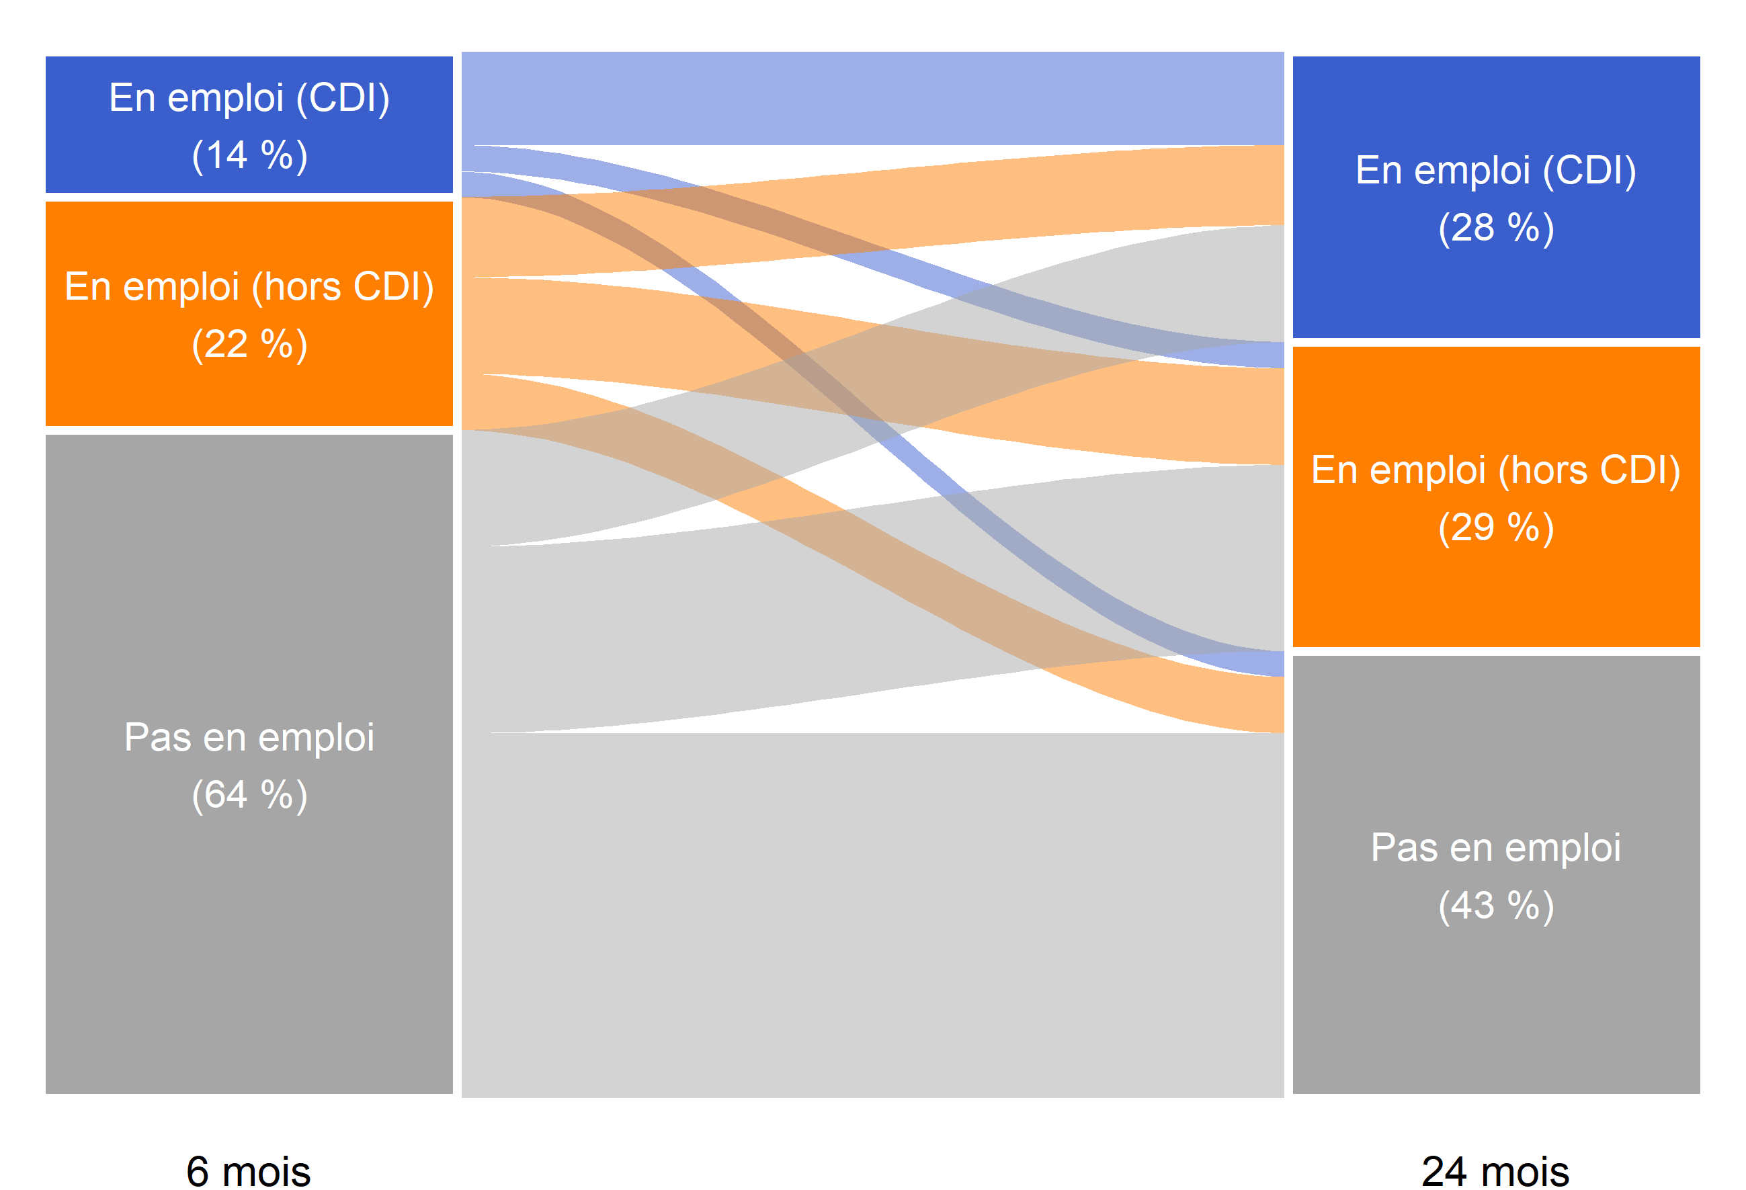
64
18
18
34
42
24
17
28
55

Réf : Note d'information n° 23.26. DEPP.

Figure 5
Figure 5 : Nature de l'emploi à 6, 12, 18 et 24 mois des lycéens professionnels sortant d'études en 2020 (en %)

 | Nombre de mois après la sortie d'études | En emploi : CDI | En emploi : CDD | En emploi : intérim | En emploi : contrat de professionnalisation | En emploi : autre type de contrat
 | 6 mois | 14 | 13 | 6 | 2 | 1
 | 12 mois | 19 | 20 | 7 | 2 | 1
 | 18 mois | 24 | 19 | 7 | 1 | 1
 | 24 mois | 28 | 20 | 7 | 1 | 1

Lecture : 28 % des lycéens professionnels sortant d'études en 2020 sont en CDI 24 mois après leur sortie d'études.
Champ : France métropolitaine + DROM (hors Mayotte). Sortants en 2020 d'une dernière année de formation professionnelle de niveau CAP à BTS en lycée public ou privé sous contrat (hors MC3, MC4 qui représentent 2 % des lycéens sortants), 6 à 24 mois après la fin de leurs études.
Source : Dares-Depp-InserJeunes
Réf : Note d'information n° 23.26. DEPP.

Figure 6
Figure 6 : Part de la reprise d'études un an après la sortie d'études des lycéens professionnels sortant en 2018, 2019 et 2020 (en %)

 |  | Année n de sortie d'études | En reprise d'études durant l'année scolaire n+1/n+2 (en %) | Nombre de sortants | Nombre de sortants en reprise d'études durant l'année scolaire n+1/n+2
Sexe | Femmes | 2018 | 8 | 75000 | 6100
 |  | 2019 | 10 | 71500 | 7400
 |  | 2020 | 13 | 66700 | 8800
 | Hommes | 2018 | 6 | 92500 | 5800
 | 2020 | 2019 | 2018
Femmes | 13 | 10 | 8
Hommes | 11 | 8 | 6
CAP | 7 | 5 | 4
Bac pro | 10 | 8 | 7
BTS | 15 | 12 | 9
Production | 9 | 7 | 6
Services | 13 | 10 | 8
Diplômés | 13 | 11 | 8
Non diplômés | 6 | 5 | 4
En emploi 6 mois après la sortie d'études | 13 | 9 | 7
Pas en emploi 6 mois après la sortie d'études | 11 | 9 | 8
Ensemble (1) | 12 | 9 | 7
 |  | 2019 | 8 | 92200 | 7800
 |  | 2020 | 11 | 88400 | 9300
Certification préparée | CAP | 2018 | 4 | 25800 | 1100
 |  | 2019 | 5 | 25100 | 1400
 |  | 2020 | 7 | 24200 | 1800
 | Bac pro | 2018 | 7 | 82400 | 5700
 |  | 2019 | 8 | 79100 | 6500
 |  | 2020 | 10 | 73500 | 7600
 | BTS | 2018 | 9 | 59300 | 5100
 |  | 2019 | 12 | 59500 | 7300
 |  | 2020 | 15 | 57400 | 8700
Domaine de formation | Production | 2018 | 6 | 62100 | 3800
 |  | 2019 | 7 | 59900 | 4400
 |  | 2020 | 9 | 57800 | 5300
 | Services | 2018 | 8 | 105400 | 8100
 |  | 2019 | 10 | 103800 | 10800
 |  | 2020 | 13 | 97300 | 12800
Obtention de la certification (1) | Diplômés | 2018 | 8 | 128400 | 10600
 |  | 2019 | 11 | 122100 | 13100
 |  | 2020 | 13 | 128200 | 16500
 | Non diplômés | 2018 | 4 | 33200 | 1200
 |  | 2019 | 5 | 33200 | 1700
 |  | 2020 | 6 | 6500 | 400
Situation 6 mois après la sortie d'études | En emploi 6 mois après la sortie d'études | 2018 | 7 | 70000 | 4500
 |  | 2019 | 9 | 67500 | 6300
 |  | 2020 | 13 | 56100 | 7100
 | Pas en emploi 6 mois après la sortie d'études | 2018 | 8 | 97500 | 7400
 |  | 2019 | 9 | 96100 | 8900
 |  | 2020 | 11 | 99100 | 11000
Ensemble (1) | Ensemble (1) | 2018 | 7 | 167500 | 11900
 |  | 2019 | 9 | 163600 | 15200
 |  | 2020 | 12 | 155200 | 18100

(1) L'information sur l'obtention du diplôme n'est pas disponible pour respectivement 8, 4, 3 % des sortants d'un CAP, bac pro, BTS qui sont donc exclus de l'analyse.
Lecture : 12 % des lycéens professionnels sortant d'études en 2020 se sont réinscrits en études pour l'année scolaire 2021-2022 (hors reprise d'études dans le privé hors contrat).
Champ : France métropolitaine + DROM (hors Mayotte). Sortants en 2018, 2019 ou en 2020 d'une dernière année de formation professionnelle de niveau CAP à BTS en lycée public ou privé sous contrat (hors MC3, MC4 qui représentent 2 % des lycéens sortants), 6 à 24 mois après la fin de leurs études.
Source : Dares-Depp-InserJeunes
Réf : Note d'information n° 23.26. DEPP.

